Tableau1

 |  | Direction Régionale de l'Alimentation, de l'Agriculture et de la Forêt Nouvelle-Aquitaine
 |  | Service régional de l'information statistique, économique et territoriale (SRISET)
 |  | 22 rue des Pénitents Blancs CS 13916 87039 LIMOGES cedex 1
 |  | Contact : 05 87 79 84 59 - Courriel : sriset.draaf-nouvelle-aquitaine@agriculture.gouv.fr

Recensement agricole 2020 : Signes de qualité et d'origine

Part des exploitations engagées dans un ou plusieurs Siqo en Nouvelle-Aquitaine

Engagement en… | Uniquement ce Siqo | En association avec un ou plusieurs Siqo
Label Rouge | 72% | 28%
Appellations d'Origine | 70% | 30%
Agriculture Biologique | 66% | 34%
IGP | 36% | 64%
Note de lecture : 72 % des exploitations agricoles produisant sous Label Rouge ne sont pas engagées dans d'autres Siqo.
Champ : Nouvelle-Aquitaine, hors structures gérant les pacages collectifs.
Source : Agreste - Recensement agricole 2020

Graph1
 |  | Direction Régionale de l'Alimentation, de l'Agriculture et de la Forêt Nouvelle-Aquitaine
 |  | Service régional de l'information statistique, économique et territoriale (SRISET)
 |  | 22 rue des Pénitents Blancs CS 13916 87039 LIMOGES cedex 1
 |  | Contact : 05 87 79 84 59 - Courriel : sriset.draaf-nouvelle-aquitaine@agriculture.gouv.fr

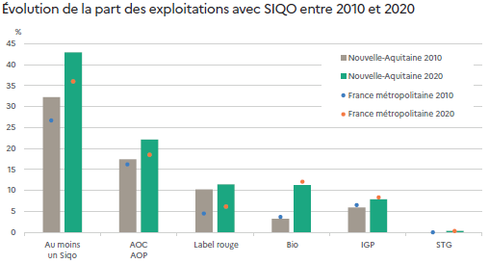
Recensement agricole 2020 : Signes de qualité et d'origine

Évolution de la part des exploitations avec Siqo entre 2010 et 2020

 |  | Au moins un Siqo | AOC AOP | Label rouge | Bio | IGP | STG
Nouvelle-Aquitaine | 2010 | 32% | 17% | 10% | 3% | 6% | sans objet
 | 2020 | 43% | 22% | 11% | 11% | 8% | 0%
France métropolitaine | 2010 | 27% | 16% | 4% | 4% | 7% | sans objet
 | 2020 | 36% | 18% | 6% | 12% | 8% | 0%
Note de lecture : en 2020, 43 % des exploitations de Nouvelle-Aquitaine ont au moins une production sous SIQO et 11 % en agriculture biologique.
Champ : Nouvelle-Aquitaine, hors structures gérant les pacages collectifs.
Source : Agreste - Recensements agricoles 2010 et 2020
 |  |  |  |  |  |  |  | Note de lecture : en 2020, 43 % des exploitations de Nouvelle-Aquitaine ont au moins une production sous SIQO et 11 % en agriculture biologique.
 |  |  |  |  |  |  |  | Champ : Nouvelle-Aquitaine, hors structures gérant les pacages collectifs.
 |  |  |  |  |  |  |  | Source : Agreste - Recensements agricoles 2010 et 2020

Graph2
 |  |  | Direction Régionale de l'Alimentation, de l'Agriculture et de la Forêt Nouvelle-Aquitaine
 |  |  | Service régional de l'information statistique, économique et territoriale (SRISET)
 |  |  | 22 rue des Pénitents Blancs CS 13916 87039 LIMOGES cedex 1
 |  |  | Contact : 05 87 79 84 59 - Courriel : sriset.draaf-nouvelle-aquitaine@agriculture.gouv.fr

Recensement agricole 2020 : Signes de qualité et d'origine

Part et évolution des Siqo entre 2010 et 2020 selon la spécialisation en Nouvelle-Aquitaine

Part et évolution des Siqo entre 2010 et 2020 selon la spécialisation en Nouvelle-Aquitaine
 |  |  |  | 13
 |  |  |  | 35
 |  |  |  | 97
 |  |  |  | 60
 |  |  |  | 39
 |  |  |  | 36
 |  |  |  | 45
 |  |  |  | 65
 |  |  |  | 68
 |  |  |  | 46
 |  | Nombre total d'exploitations |  | Nombre d'exploitations sous Siqo |  | Évolution 2010/2020 du poids des Siqo dans la spécialisation (en points) | Poids des exploitations avec Siqo par spécialisation en 2020 (%)
 |  | en 2020 | en 2010 | en 2020 | en 2010
 | Grandes cultures | 18,274 | 20,384 | 2,407 | 1,090 | 8 | 13
 | Légumes ou fleurs | 2,426 | 1,859 | 842 | 264 | 21 | 35
 | Viticulture | 10,453 | 12,992 | 10,128 | 10,636 | 15 | 97
 | Fruits | 2,852 | 2,612 | 1,718 | 1,290 | 11 | 60
 | Bovins lait | 1,415 | 2,984 | 558 | 454 | 24 | 39
 | Bovins viande | 9,958 | 13,020 | 3,623 | 4,005 | 6 | 36
 | Ovins ou caprins | 5,265 | 7,626 | 2,351 | 2,681 | 9 | 45
 | Volailles | 2,168 | 3,281 | 1,402 | 1,516 | 18 | 65
 | Porcins | 402 | 511 | 272 | 304 | 8 | 68
 | Polyculture-polyélevage | 7,356 | 11,940 | 3,390 | 3,707 | 15 | 46
Champ : Nouvelle-Aquitaine, hors structures gérant les pacages collectifs.
Source : Agreste - Recensements agricoles 2010 et 2020

 |  |  |  |  |  |  |  | Note de lecture : les cercles sont proportionnels au nombre d’exploitations classées dans la spécialisation en 2020. Pour les exploitations spécialisées en production de légumes ou fleurs, 35 % des exploitations sont sous SIQO en 2020 soit une progression de 21 points entre 2010 et 2020.
 |  |  |  |  |  |  |  | Champ : Nouvelle-Aquitaine, hors structures gérant les pacages collectifs.
 |  |  |  |  |  |  |  | Source : Agreste - Recensements agricoles 2010 et 2020

Graph3
 |  |  | Direction Régionale de l'Alimentation, de l'Agriculture et de la Forêt Nouvelle-Aquitaine
 |  |  | Service régional de l'information statistique, économique et territoriale (SRISET)
 |  |  | 22 rue des Pénitents Blancs CS 13916 87039 LIMOGES cedex 1
 |  |  | Contact : 05 87 79 84 59 - Courriel : sriset.draaf-nouvelle-aquitaine@agriculture.gouv.fr
Part d'exploitations avec Siqo selon leur taille économique en Nouvelle-Aquitaine

Recensement agricole 2020 : Signes de qualité et d'origine

Part d'exploitations avec Siqo selon leur taille économique en Nouvelle-Aquitaine

 | Label Rouge | AOC-AOP | IGP | Bio | Tous Siqo
Micros | 2% | 6% | 2% | 7% | 16%
Petites | 13% | 16% | 5% | 14% | 41%
Moyennes | 20% | 27% | 9% | 12% | 56%
Grandes | 13% | 53% | 20% | 13% | 75%
Champ : Nouvelle-Aquitaine, hors structures gérant les pacages collectifs.
Source : Agreste - Recensement agricole 2020

 |  |  |  |  |  | Champ : Nouvelle-Aquitaine, hors structures gérant les pacages collectifs.
 |  |  |  |  |  | Source : Agreste - Recensement agricole 2020

Graph4
 |  |  | Direction Régionale de l'Alimentation, de l'Agriculture et de la Forêt Nouvelle-Aquitaine
 |  |  | Service régional de l'information statistique, économique et territoriale (SRISET)
 |  |  | 22 rue des Pénitents Blancs CS 13916 87039 LIMOGES cedex 1
 |  |  | Contact : 05 87 79 84 59 - Courriel : sriset.draaf-nouvelle-aquitaine@agriculture.gouv.fr

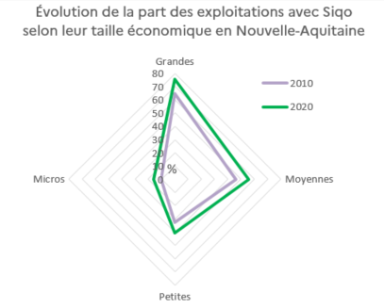
Recensement agricole 2020 : Signes de qualité et d'origine

Évolution de la part des exploitations avec Siqo selon leur taille économique en Nouvelle-Aquitaine

 | Micros | Petites | Moyennes | Grandes
2010 | 10% | 32% | 46% | 65%
2020 | 16% | 41% | 56% | 75%
Champ : Nouvelle-Aquitaine, hors structures gérant les pacages collectifs.
Source : Agreste - Recensements agricoles 2010 et 2020

 |  |  |  |  | Champ : Nouvelle-Aquitaine, hors structures gérant les pacages collectifs.
 |  |  |  |  | Source : Agreste - Recensements agricoles 2010 et 2020

Graph5
 | Direction Régionale de l'Alimentation, de l'Agriculture et de la Forêt Nouvelle-Aquitaine
 | Service régional de l'information statistique, économique et territoriale (SRISET)
 | 22 rue des Pénitents Blancs CS 13916 87039 LIMOGES cedex 1
 | Contact : 05 87 79 84 59 - Courriel : sriset.draaf-nouvelle-aquitaine@agriculture.gouv.fr

Recensement agricole 2020 : Signes de qualité et d'origine

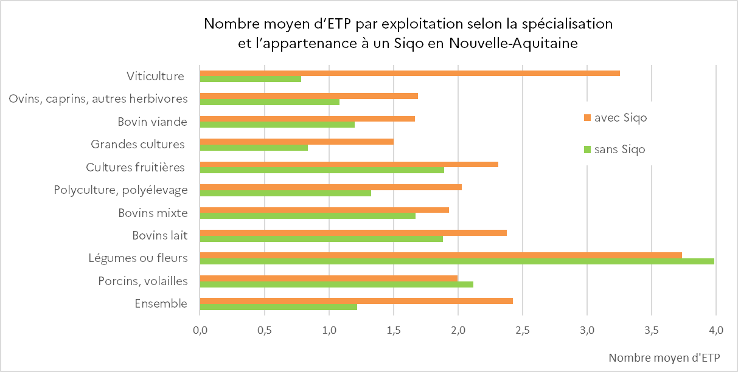
Nombre moyen d’ETP par exploitation selon la spécialisation et l’appartenance à un Siqo en Nouvelle-Aquitaine

 | avec Siqo | sans Siqo
Viticulture | 3.3 | 0.8
Ovins, caprins, autres herbivores | 1.7 | 1.1
Bovin viande | 1.7 | 1.2
Grandes cultures | 1.5 | 0.8
Cultures fruitières | 2.3 | 1.9
Polyculture, polyélevage | 2.0 | 1.3
Bovins mixte | 1.9 | 1.7
Bovins lait | 2.4 | 1.9
Légumes ou fleurs | 3.7 | 4.0
Porcins, volailles | 2.0 | 2.1
Ensemble | 2.4 | 1.2
Champ : Nouvelle-Aquitaine, hors structures gérant les pacages collectifs. |  |  | Champ : Nouvelle-Aquitaine, hors structures gérant les pacages collectifs.
Source : Agreste - Recensement agricole 2020 |  |  | Source : Agreste - Recensement agricole 2020

Champ : Nouvelle-Aquitaine, hors structures gérant les pacages collectifs.
Source : Agreste - Recensement agricole 2020

Graph6
 |  | Direction Régionale de l'Alimentation, de l'Agriculture et de la Forêt Nouvelle-Aquitaine
 |  | Service régional de l'information statistique, économique et territoriale (SRISET)
 |  | 22 rue des Pénitents Blancs CS 13916 87039 LIMOGES cedex 1
 |  | Contact : 05 87 79 84 59 - Courriel : sriset.draaf-nouvelle-aquitaine@agriculture.gouv.fr

Recensement agricole 2020 : Signes de qualité et d'origine

Répartition des chefs d'exploitations de Nouvelle-Aquitaine par tranche d'âge

Pyramide des âges des chefs d'exploitations en Nouvelle-Aquitaine
 | Sans Siqo | Avec Siqo
<= 25 ans | 1% | 2%
26 - 30 | 3% | 4%
31 - 35 | 5% | 7%
36 - 40 | 7% | 10%
41 - 45 | 8% | 11%
46 - 50 | 11% | 14%
51 - 55 | 14% | 17%
56 - 60 | 18% | 18%
61 - 65 | 12% | 10%
66 - 70 | 9% | 4%
71 - 75 | 6% | 2%
> 75 ans | 6% | 2%
Champ : Nouvelle-Aquitaine, hors structures gérant les pacages collectifs. |  |  | Champ : Nouvelle-Aquitaine, hors structures gérant les pacages collectifs.
Source : Agreste - Recensement agricole 2020 |  |  | Source : Agreste - Recensement agricole 2020

Poids_Spé-NA_Fr
 | Direction Régionale de l'Alimentation, de l'Agriculture et de la Forêt Nouvelle-Aquitaine
 | Service régional de l'information statistique, économique et territoriale (SRISET)
 | 22 rue des Pénitents Blancs CS 13916 87039 LIMOGES cedex 1
 | Contact : 05 87 79 84 59 - Courriel : sriset.draaf-nouvelle-aquitaine@agriculture.gouv.fr

Recensement agricole 2020 : Signes de qualité et d'origine

Poids des exploitations avec Siqo dans la spécialisation

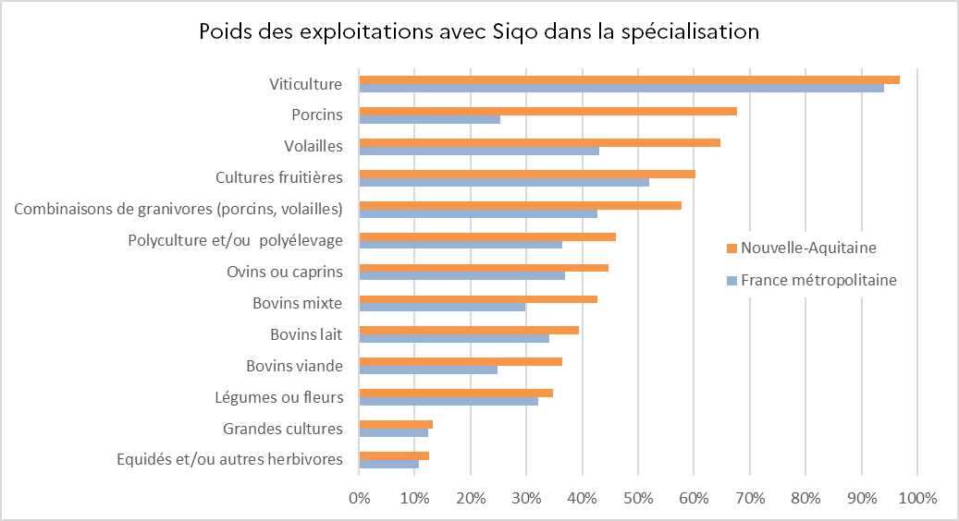
Spécialisation | Nouvelle-Aquitaine | France métropolitaine
Equidés et/ou autres herbivores | 13% | 11%
Grandes cultures | 13% | 12%
Légumes ou fleurs | 35% | 32%
Bovins viande | 36% | 25%
Bovins lait | 39% | 34%
Bovins mixte | 43% | 30%
Ovins ou caprins | 45% | 37%
Polyculture, polyélevage | 46% | 36%
Combinaisons de granivores (porcins, volailles) | 58% | 43%
Cultures fruitières | 60% | 52%
Volailles | 65% | 43%
Porcins | 68% | 25%
Viticulture | 97% | 94%
Ensemble | 43% | 36%
Note de lecture : 68 % des exploitations néo-aquitaines spécialisées dans l'élevage porcins sont sous Siqo contre 25 % en France métropolitaine. |  |  | Note de lecture : 68 % des exploitations néo-aquitaines spécialisées dans l'élevage porcins sont sous Siqo contre 25 % en France métropolitaine.
Champ : Nouvelle-Aquitaine et France métropolitaine, hors structures gérant les pacages collectifs. |  |  | Champ : Nouvelle-Aquitaine et France métropolitaine, hors structures gérant les pacages collectifs.
Source : Agreste - Recensement agricole 2020 |  |  | Source : Agreste - Recensement agricole 2020

